計算式
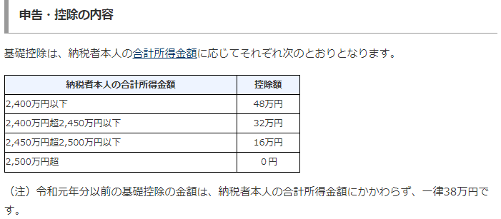
所得税の計算式（令和3年時点）

会社から渡された源泉徴収票をご用意下さい。そして源泉徴収票に書かれた数字を転記して下さい。（灰色のセルは自動計算ですので、白色セルを埋めて下さい）

① | ②-１ | ②-2 | ③ | ④ | ⑤ | ⑤-2 | 所得控除の額の合計
支払金額 ＝年収 | 給与所得控除 | 給与所得控除 (端数処理） | 子供・特別障害者を有する物の控除 | 給与所得 控除後 ①ー② | 課税所得金額 ④-⑥ | 課税所得金額 （端数処理） | 基礎控除 | 配偶者控除 | 配偶者特別控除 | 扶養控除 | 障害者控除 | 寡婦控除 | 勤労学生控除 | 社会保険料控除 | 生命保険料控除 | 地震保険料控除 | 小規模企業共済等掛金控除 | 医療費控除 | 雑損控除 | 寄付金控除 | ⑥計
 | 550,000 | 550,000.0 | 0 | (550,000) | (1,030,000) | (1,030,000) | 480,000 | 0 | 0 | 0 | 0 | 0 | 0 | 0 | 0 | 0 | 0 | 0 | 0 | 0 | 480,000

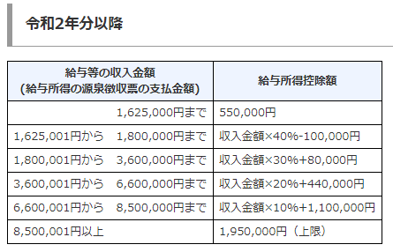
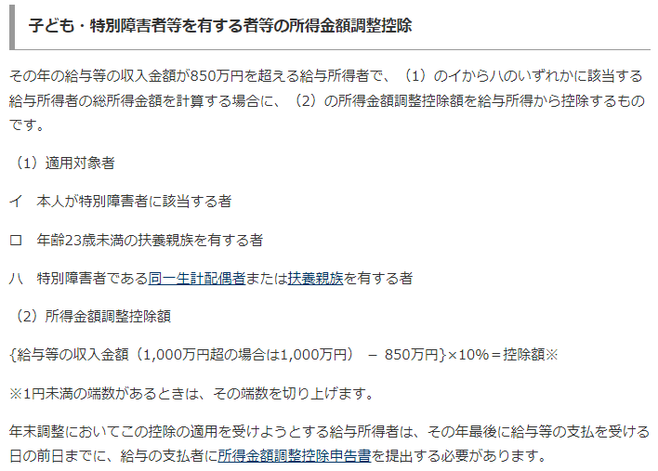
所得税⑦ | (51,500) |  |  |  |  |  | ②給与所得控除計算式 |  |  |  |  |  |  |  |  | ③子供・特別障害者を有する物の控除
復興特別所得税⑧ | (1,082)
源泉徴収額 ＝所得税 ⑦+⑧ | (52,500)

 |  |  |  |  |  |  | ■⑦所得税の計算式

 |  |  |  |  |  |  | ■基礎控除

